TC_normal_3
대분류 | 중분류 | 소분류 | 우선순위 | Test 조건 | Step | 기대결과 | Win7 | Win7/MAC | 취합 BTS No. | 비고
 |  |  |  |  |  |  | IE11 | Chrome
본문 | 이미지 컴포넌트 | 추가 |  |  | 1. 첨부 레이어에서 이미지 선택 2. 사이드 패널에서 드래그 앤 드롭 3. 인서트 포인트 메뉴에서 클릭 4. 바탕 화면에서 드래그 앤 드롭 | 이미지 첨부됨. 라이브러리에 추가됨 |  | P
 |  |  |  |  | gif 이미지 첨부 | 1. 움직이미지가 첨부됨 2. 사진편집 아이콘 미노출 |  | P
 |  | 여러 장의 이미지 추가 |  |  | 1. 첨부 팝업에서 여러 장의 이미지 선택 2. 바탕화면에서 여러 장의 이미지 선택 | 여러 장 이미지 첨부됨, 라이브러리에 추가됨 |  | P
 |  | 첨부 제한 |  |  | 20MB 이상 이미지 첨부 | 용량 초과 오류 20MB 이하의 사진만 첨부할 수 있습니다. [확인] 얼럿 노출됨 |  | P
 |  |  |  |  | 사진 아이콘 > 탐색기에서 50장 이상의 이미지 선택 | 1. 50개만 첨부됨 2. 파일전송오류 레이어가 나타남 ex. 55장 첨부시, "총 5개의 파일이 전송되지 않았습니다." | F |  |  | 79장의 이미지 선택, 79장 모두 업로드됨
 |  |  |  |  | 사진 아이콘 > 탐색기에서 jpg, png, gif, jpeg, bmp 파일이 아닌 파일 선택 | 레이어노출 : 파일 형식 오류/JPG, JPEG, GIF, PNG, BMP만 지원합니다. |  | P
 |  |  |  | 이미지첨부 시 네트워크 비활성화 | 사진 아이콘 > 네트워크 비활성화 > 탐색기에서 이미지선택 > 에디터본문에 첨부 | 에러화면노출 : 알 수 없는 문제가 생겼어요. 잠시 후에 다시 사용해 보시겠어요? |  | P
 |  | 사진 교체 |  | 큰이미지->작은이미지로 교체 | 1. 이미지 첨부한 이후, 도구막대 첫번째의 사진교체버튼 클릭 2. 정렬결과 확인 | 1. 이미지가 교체됨 2. 작은이미지가 왼쪽정렬되어 나타남 |  | P
 |  |  |  | 큰이미지->큰이미지 작은이미지->작은이미지 | 정렬결과 확인 | 1. 이미지가 교체됨 2. 이전 정렬상태 유지 |  | P
 |  |  |  | 작은이미지->큰이미지 | 정렬결과 확인 | 1. 이미지가 교체됨 2. 문서너비 정렬되어 나타남 |  | P
 |  | 사진 편집 |  |  | 사진 편집 버튼 클릭 | 포토에디터로 이동 |  | P
 |  | 사진 크기 변경 |  |  | 도구막대 크기변경 버튼 클릭 > 퀵메뉴 레이어 확인 | 입력된 이미지의 크기가 나타남(W/H) |  | P
 |  |  |  |  | 가로/세로 값을 입력 후 엔터 | 가로/세로 값을 변경하면 나머지는 자동 계산되어 적용됨 |  | P
 |  |  |  |  | 가로/세로 값을 입력 후 V(적용) 클릭 | 가로/세로 값을 변경하면 나머지는 자동 계산되어 적용됨 |  | P
 |  |  |  |  | 이미지 삽입 > 크기 변경 > 초기화 버튼 클릭 | 최초 이미지 크기 상태로 나타남 |  | P
 |  |  |  |  | 가로/세로 값에 700이상의 값을 입력 | 툴팁 노출 : 현재 문서너비(700) 보다 작게 입력해주세요. | F |  |  | 현재 스펙상으로는 맞는 조건이지만, 700 이 초기 입력값이므로 700까지는 입력이 가능해야한다고 생각합니다. 정확한 스펙에 대해서 확인이 필요할 것 같으니 BTS등록 부탁드립니다. 영은님께 할당해주세요.
 |  | 사진 정렬 변경 |  | 문서너비(가로 700PX) 이하 | 문서너비/왼쪽 정렬/가운데 정렬/오른쪽 정렬 버튼 클릭 | 선택한 버튼에 맞게 이미지/캡션 정렬 변경됨 |  | P
 |  |  |  | 문서너비(가로 700PX) 초과 | 문서너비 선택 | 1. 이미지가 에디터(문서) 너비에 맞춰 늘어남 2. 캡션 : 가운데 정렬 |  | P
 |  |  |  |  | 옆트임 선택 | 1. 이미지가 에디터(문서) 너비보다 크게 나타남 2. 캡션 : 가운데 정렬 |  | P
 |  |  |  |  | 화면너비 선택 | 1. 이미지가 브라우저 가로폭과 같이 나타남 2. 캡션 : 가운데 정렬 |  | P
 |  |  |  |  | GNB의 전체정렬(왼쪽/가운데/오른쪽) 버튼 클릭 | 전체정렬변경에 영향 없이 도구바에 이전의 이미지 옵션값 유지됨 |  | P
 |  | 래핑 |  | 이미지 첨부 | 내부좌측정렬/내부우측정렬 선택 | 1. 이미지 래핑+우/좌측 텍스트 빈영역 노출 2. 에디터(문서) 너비에 맞춰 나타남 3. 캡션 : 사진 설명을 입력하세요 4. 텍스트가 입력됨 |  | P
 |  |  |  |  | 외부좌측정렬/외부우측정렬 선택 | 1. 이미지 래핑+우/좌측 텍스트 빈영역 노출 2. 에디터(문서) 너비에 크게 나타남 3. 캡션 : 사진 설명을 입력하세요 4. 텍스트가 입력됨 |  | P
 |  |  |  | 이미지+이미지 하단에 텍스트 컴포넌트 위치 | 내부좌측정렬/내부우측정렬 선택 | 1. 이미지 래핑+우/좌측 텍스트영역에 텍스트 노출 2. 에디터(문서) 너비에 맞춰 나타남 3. 캡션 : 사진 설명을 입력하세요 4. 텍스트가 입력됨 |  | P
 |  |  |  |  | 외부좌측정렬/외부우측정렬 선택 | 1. 이미지 래핑+우/좌측 텍스트영역에 텍스트 노출 2. 에디터(문서) 너비보다 크게 나타남 3. 캡션 : 사진 설명을 입력하세요 4. 텍스트가 입력됨 |  | P
 |  |  |  | 이미지교체 | 래핑내의 이미지 선택 후 '사진교체' 클릭 | 래핑이 유지된 채로 이미지가 교체됨 |  | P
 |  |  |  | 이미지편집 | 1. 래핑내의 이미지 더블클릭 2. 래핑내의 이미지 선택 후 '사진편집' 클릭 | 1. 이미지에디터로 이동됨 2. 편집된 이미지가 래핑이 유지된 채로 이미지교체됨 |  | P
 |  |  |  | 이미지 크기변경 | 이미지 선택 후 크기변경 | 래핑이 해제되고 이미지+하단 텍스트로 노출됨 |  | P
 |  |  |  | 이미지 정렬변경 | 래핑상태 > 문서너비/좌측/가운데/우측 정렬로 변경 | 래핑이 해제되고 이미지+하단 텍스트로 노출됨 |  | P
 |  |  |  | 이미지 래핑변경 | 래핑상태 > 내부좌측/내부우측/외부좌측/외부우측 정렬로 변경 | 래핑이 유지된 채로 래핑정렬이 변경됨 |  | P
 |  |  |  | URL 링크 입력하기 엔드확인 | 래핑상태 > 이미지 클릭 > URL 설정 | 뷰어에서 래핑이미지 클릭 시 적용된 URL로 새창이 나타남 |  | P
 |  |  |  | 엔드확인 | 래핑상태 > 텍스트 클릭 > URL 설정 | 뷰어에서 래핑텍스트 클릭 시 적용된 URL로 새창이 나타남 |  | P
 |  |  |  | 삭제하기(휴지통) | 이미지 선택 후 휴지통 아이콘 선택 | 래핑상태의 이미지가 삭제되고, 텍스트 컴포넌트만 남음 |  | P
 |  | 특수문자 |  |  | 많이 쓰는 기호/ 다른 기호 보기 에서 기호 추가 | 기호 추가됨 |  | P
 |  | 링크 |  | 이미지 선택 후 올바른 URL 입력 | URL 입력 후 V 버튼 선택 | 유효한 URL 인지 확인 후 입력이 완료됨 |  | P
...
 |  |  |  |  |  | 기대결과 | Win7 | Win7/MAC | 취합 BTS No. | 비고
 |  |  |  |  |  | 1. 이미지가 에디터(문서) 너비보다 크게 나타남 2. 캡션 : 가운데 정렬 |  | P
 |  |  |  |  |  | 1. 이미지가 브라우저 가로폭과 같이 나타남 2. 캡션 : 가운데 정렬 |  | P
 |  |  |  |  |  | 1. 분리된 이미지가 사진 컴포넌트 형태로 나타남 2. 이미지 한장이 남아있으면, 사진 컴포넌트의 이미지와 동일하게 나타남 |  | P
 |  |  |  |  |  | 이미지 높이가 같게 나란히놓기 됨. |  | P
 |  |  |  |  |  | 나란히놓기된 이미지 모두 삭제됨 |  | P
 |  |  |  |  |  | 캡션에 텍스트 입력 가능 띄어쓰기 가능, 줄바꿈 불가 |  | P
 |  |  |  |  |  | 선택한 특수기호가 이미지캡션(텍스트) 입력란에 추가됨 |  | P
 |  |  |  |  |  | 1. 첨부한 이미지가 나타남 2. 이미지 터치 시, - PC는 새창으로 이미지가 나타남 - 모바일은 모아보기 화면이 나타남 |  | P
 |  |  |  |  |  | 이미지가 업로드 된 후 이미지 컴포넌트가 삽입 된다. 라이브러리에 이미지가 추가된다. 추가 된 이미지 컴포넌트 다음이 텍스트 계열의 컴포넌트라면 텍스트의 가장 앞에 캐럿을 위치시킨다. 추가 된 이미지 컴포넌트 다음이 비텍스트 계열의 컴포넌트라면 본문 컴포넌트를 삽입하고 포커스를 옮긴다. |  | P
 |  |  |  |  |  | 동영상 첨부 팝업 노출됨 |  | P
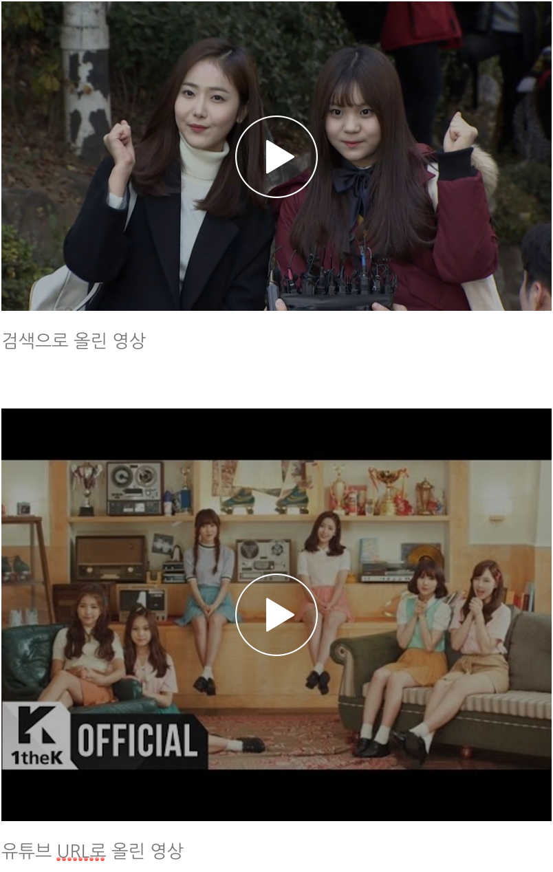
 |  |  |  |  |  | 동영상 첨부됨 라이브러리에 추가됨 |  | P
 |  |  |  |  |  | 1. 동영상이 첨부됨 2. 동영상 우측 상단에 360°마크가 나타남 |  | P
 |  |  |  |  |  | '최대 1GB까지 업로드 가능합니다. 파일 사이즈를 확인해주세요.' 얼럿 노출됨 | F |  |  | 1.5GB 콜드플레이 영상 업로드됨
 |  |  |  |  |  | 발행 후 뷰어 플레이어에서 15분 제한됨
 |  |  |  |  |  | 세로 플레이어(1:1)로 첨부됨 |  | P
 |  |  |  |  |  | 가로 플레이어(16:9)로 첨부됨 | F |  |  | URL로 올린 영상과 직접 업로드 한 영상이 상하 검은색 영역으로 높이가 다릅니다. 새니티 문구가 수정되어야하는지, 원래 다른것이 스펙이 맞는지 확인이 필요합니다. | >>>
 |  |  |  |  |  | 크기 변경 / 문서 너비 / 왼쪽 정렬 / 가운데 정렬 / 오른쪽 정렬 / 특수 문자 / 삭제 툴바 버튼 노출 |  | P
 |  |  |  |  |  | 문서 너비, 동영상 비율에 맞춰 계산된 높이 값 placeholder로 입력되어있는 상태로 노출. |  | P
 |  |  |  |  |  | 동영상 비율에 맞춰 자동 계산 된 높이 값 입력됨 - 원본 비율 유지(4:3영상이면 4:3비율로 계산) |  | P
 |  |  |  |  |  | 다음 비율에 맞춰 자동 계산 된 높이 값 입력됨 - 가로형 동영상 16:9 - 세로형 동영상 1:1 |  | P
 |  |  |  |  |  | 다음 비율에 맞춰 자동 계산 된 높이 값 입력됨 - 가로형 동영상 16:9 - 세로형 동영상 1:1 |  | P
 |  |  |  |  |  | 입력한 크기 동영상 컴포넌트에 적용됨. 왼쪽 정렬되고 왼쪽 정렬 버튼 활성화됨. |  | P
 |  |  |  |  |  | 동영상 문서너비로 노출. 문서 너비 정렬 justify 적용됨. |  | P
 |  |  |  |  |  | 동영상 옆트임(expand)과 같은 형태로 노출. 문서 너비 정렬 justify 적용됨. |  | P
 |  |  |  |  |  | 250px 이상으로 입력해주세요' 얼럿 노출 |  | P
 |  |  |  |  |  | 문서 너비 정렬 버튼 활성화 |  | P
 |  |  |  |  |  | 동영상, 캡션 함께 해당 정렬 적용됨. |  | P
 |  |  |  |  |  | 동영상 크기 문서 너비에 맞춰짐. 문서 너비 정렬 적용됨. |  | P
 |  |  |  |  |  | 조정했던 크기(너비 300)로 복구됨. 해당 정렬 적용됨. 크기 조정 패널에는 이전 사이즈(너비300) 노출됨 |  | P
 |  |  |  |  |  | 동영상 정렬 적용됨. |  | P
 |  |  |  |  |  | 정렬 상태 변하지 않음(왼쪽정렬 유지) |  | P
 |  |  |  |  |  | 조정한 동영상 크기/정렬 적용된 상태로 임시저장 글 불러와짐 |  | P
 |  |  |  |  |  | 동영상 제목이 캡션에 입력되어 있음 |  | P
 |  |  |  |  |  | 캡션에 텍스트 입력 가능 띄어쓰기 가능, 줄바꿈 불가 |  | P
 |  |  |  |  |  | 캡션에 기호 추가됨 |  | P
 |  |  |  |  |  | 동영상 삭제됨 |  | P
...

